이미지 사이즈 가이드
 | 유튜브 최종화면 사이즈 예시 (영상 끝에 5초 ~20초)

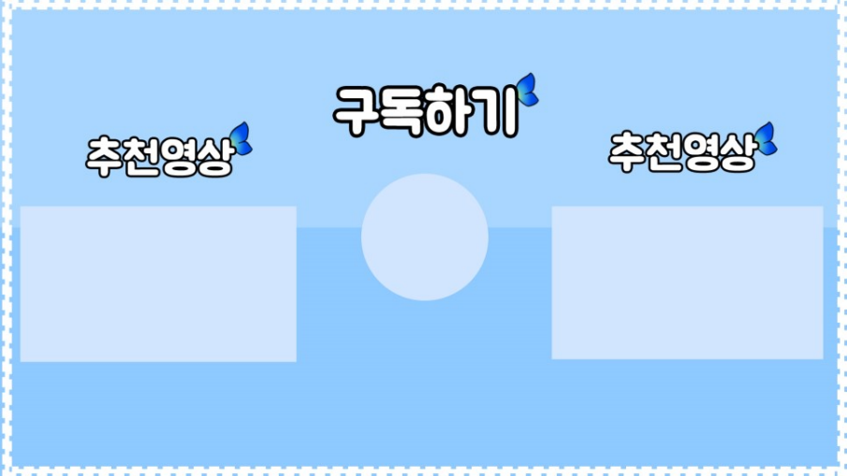

소

 | 유튜브 채널 아트 사이즈

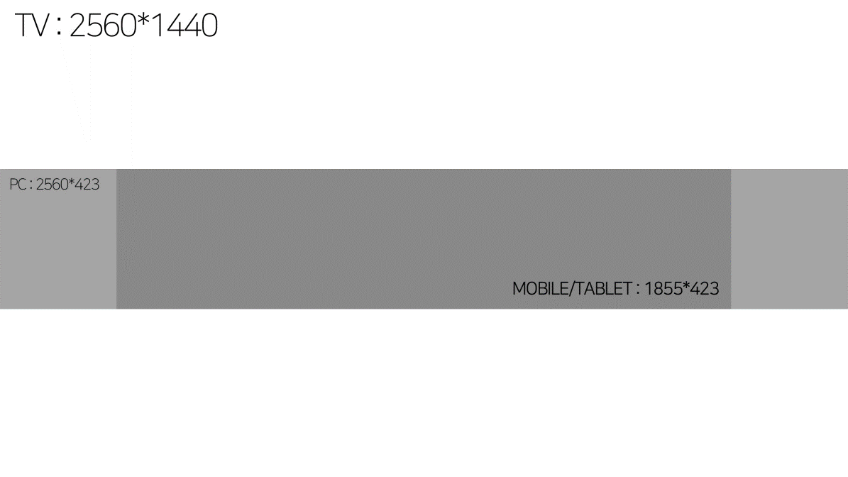

 | 유튜브 프로필 사이즈 250X250 유튜브 썸네일 사이즈 1280 X 720 유튜브 채널아트 사이즈 TV : 2560*1440 PC : 2560*423 PHONE : 1855*423

 | <기초적인 유튜브 영상편집 순서> 1. 제목 : 조금 더 디테일한 설명을 넣어 줄것. → 클릭 2. 소제목 : 중간에 삽입되는 글자. → 주목(시청시간) 3. 자르기 : 지루해 보이는 부분을 편집한다. → 이탈방지 4. 자막넣기 : 중간중간 상황 설명 넣기 → 소비자확산 5. 꾸미기 : 스티커, 전환효과, 음악, 움짤 등 넣기 → 보조

 | 구글 배너광고 (GDN) 이미지 사이즈 가이드

 | https://support.google.com/google-ads/answer/7031480?hl=ko

 | <네이버 성과형 디스플레이 GFA 사이즈 가이드> 0 프로필 이미지 : 300 X 300px (1:1) (JPG, JPEG, PNG) (200KB 이하) 1. 이미지배너, 스마트 채널 : 텍스트가 없는 1.5:1 비율의 이미지 필요 (누끼형 png로 최대 260x160px )(150KB 이하) 2. 이미지배너, 모바일메인/모바일서브 : 1250 X 370px (1.9:1) (글자 많이 들어가도됨 / JPG, JPEG, PNG) ( 240KB 이하) 3-1. 네이티브 이미지, 피드형 : 1200x628px (JPG, JPEG, PNG)(500KB 이하) 3-2. 네이티브 이미지, 배너형 : 342 X 228px (JPG, JPEG, PNG)(130KB 이하) 4. 이미지 슬라이드 : 600 X 600px (JPG, JPEG, PNG) (500KB 이하)

